插件参数
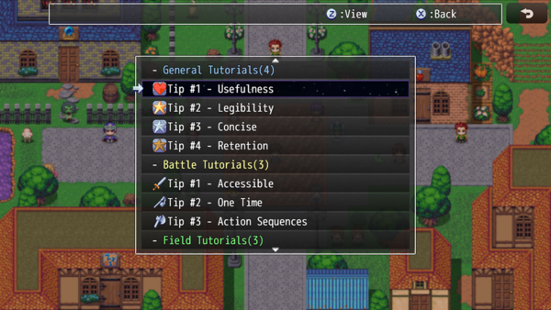
Category List Settings 类别列表设置
ID Key: | 此类别的标识密钥。 类别需要插件的唯一键来区分它们。 | General
Title: | 此类别的标题。 您可以使用文本代码。 | \C[4]General Tutorials | \C[4]综合教程
ID Key: | 同上 | Battle
Title: | 同上 | \C[6]Battle Tutorials | \C[6]战斗教程
ID Key: | 同上 | Field
Title: | 同上 | \C[24]Field Tutorials | \C[24]场景教程
ID Key: | 同上 | Menu
Title: | 同上 | \C[5]Menu Tutorials | \C[5]菜单教程

Tutorial List Settings 教程列表设置
ID Key: | 此教程的的标识密钥。 教程需要插件的唯一密钥来区分它们。
Title: | 本教程的标题。显示在单独的窗口中。 ·可以使用文本代码。
Category: | 本教程所列的类别如下。 如果未列出，教程将列在“Unlisted”（未列出）下。
Pages: | 为本教程显示的页面列表。 页面按列出的顺序显示。
Filename: | 显示与此页面关联的图像。 在游戏项目的/img/pictures/文件夹中找到。
Description: | 说明：本页面的文字说明 ·可以使用文本代码。

Scene_TutorialData Settings 场景 教程数据 设置
Background | 背景
Snapshop Opacity: | 场景快照的不透明度 | 192
Background 1: Background 2: | 底部背景图像 上部背景图像
Button Assist Vocab | 按钮辅助词汇
Change Page: | 用于换页的词汇 | Change Page | 更改页面
Next Page: | 用于下一页的词汇 | Next | 下一页
Done Tutorial: | 用于完成教程的词汇 | Done | 完成
Windows | 窗口
Active Page Text: | 活动页面文本 | \I[163]
Inactive Page Text: | 非活动页面文本 | \I[161]
（下略）

Scene_TutorialList Settings 场景 教程列表 设置
Main Menu Settings | 主菜单设置
Command Name: | 指令名称 | Tutorials | 教程
Show in Main Menu?: | 在主菜单中显示？ | true
Enable in Main Menu?: | 在主菜单中启用？ | true
Background | 背景
Snapshop Opacity: Background 1: Background 2: | （略）
Button Assist Vocab | 按钮辅助词汇
View Tutorial: | 用于查看教程的文本。 | View | 查看
Expand Category: | 用于展开类别的文本。 | Expand | 展开
Collapse Category: | 用于折叠类别的文本。 | Collapse | 折叠
Windows > List Window | 窗口 - 列表窗口
Open Categories: | 已打开类别的文本格式。 ·%1-类别名称，%2-任务数量 | - %1(%2)
Closed Categories: | 已打关闭别的文本格式。 ·%1-类别名称，%2-任务数量 | + %1(%2)
Unlisted Category: | 用于“未分类”类别的文本。 | \C[8]Uncategorized | \C[8]未分类
（下略）

Scene_Battle Settings 场景 战斗 设置
Windows > Battle Status Window 窗口 - 战斗状态窗口
Hide During?: | 在教程中隐藏战斗状态窗口 不影响VisuMZ_3_SideviewBattleUI！ | true
Windows > Pages Window 窗口 - 页面窗口
Background Type: | 选择背景类型 | 2
JS: X, Y, W, H: | 用于确定此窗口尺寸的代码。 | （略）
Windows > Description Window 窗口 - 描述窗口
Background Type: | 选择背景类型 | 0
JS: X, Y, W, H: | 用于确定此窗口尺寸的代码。 | （略）
Windows > Picture Window 窗口 - 图片窗口
Background Type: | 选择背景类型 | 2
JS: X, Y, W, H: | 用于确定此窗口尺寸的代码。 | （略）
Windows > Title Window 窗口 - 标题窗口
Background Type: | 选择背景类型 | 0
JS: X, Y, W, H: | 用于确定此窗口尺寸的代码。 | （略）
Windows > Button Assist Window 窗口 - 按钮辅助窗口
Background Type: | 选择背景类型 需要：VisuMZ_0_CoreEngine! | 0
JS: X, Y, W, H: | 用于确定此窗口尺寸的代码。 需要：VisuMZ_0_CoreEngine! | （略）

Options Settings | 选项设置
Add Option?: | 是否将‘教程’选项添加到‘选项’菜单？ | true
Adjust Window Height: | 是否自动调整窗口高度？ | true
Option Name: | 选项的命令名 | Tutorials | 教程

Sound Settings | 声音设置
（略）

